bug
Bug
1 | 添加国家出错：服务异常 | 完成
2 | 左边大小一致 | 完成
3 | 自定义字段添加：服务异常 | 完成
4 | 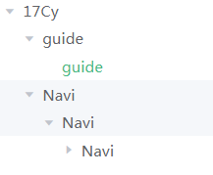 1.左边树不对。 2. 模块更新，树没有更新 | 完成
5 | 添加测试Case: 服务异常 | 完成
6 | 1.图片上传：请等待所有图片上传成功 或 出现了网络问题，请刷新页面重新上传！ 2. 没有判断类型 | 完成
7 | 测试计划 编辑画面： 1. 标题不对：“测试计划添加” 2. 什么都不改，点确定：服务异常 3. 测试方式，应该显示中文 自动/手动，而不是显示英文 | 完成
8 | 名称或标题，不能为空。 | 完成
9 | 模块编辑画面，没有父模块名称 | 完成
10 | 仕向地编辑 已选国家，反复点应用，有一堆的国家显示出来 | 完成
11 | 仕向地编辑 已选国家，只有添加，不能删除 | 完成
12 | 自定义字段管理：外面是【序号】，里面是【排序】==> 【显示次序】
13 | 添加了自定义字段之后，TC编辑保存出错。 | 完成
14 | 测试Case编辑：关键字名称，有两列 | 完成
16 | 执行：通过，失败，锁定 | 完成
17

权限
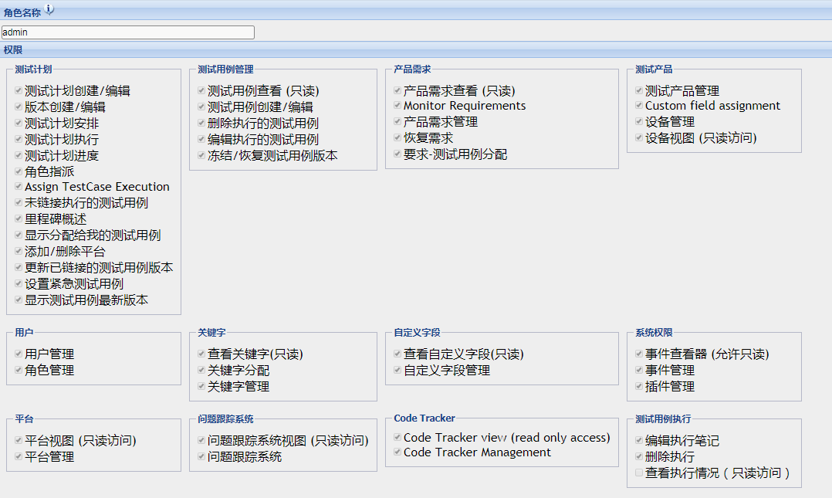

 |  | 测试计划 | 测试计划创建/编辑
 |  | 测试计划 | 版本创建/编辑

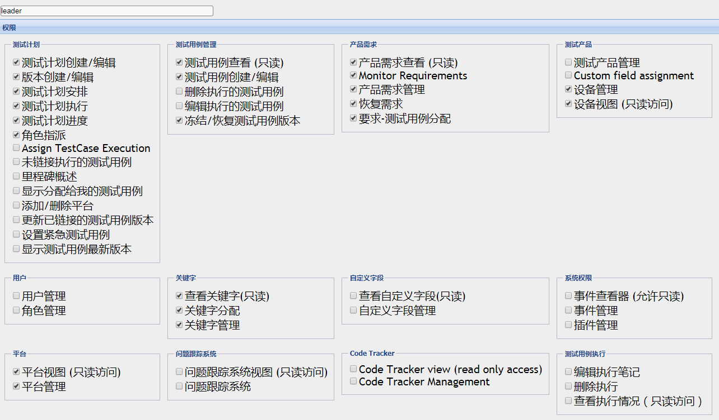

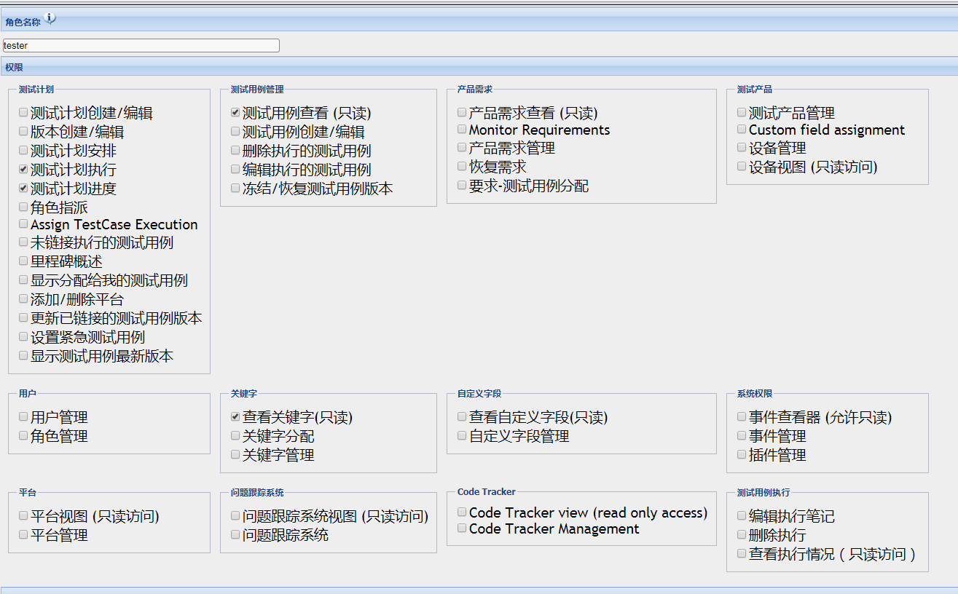

缺少权限的地方： | 1.导入导出
 | 2.项目管理
 | 3.模块管理
 | 4.国家管理
 | 5.仕向地管理
 | 6.权限管理
 | 7.角色管理
 | 8.测试结果列表

